Inscription BILAN uniquement
 |  | Compte tenu de certaines difficultés rencontrées nous ne procédons plus aux pré-inscriptions.
 | Votre inscription ne deviendra effective qu'après la réception de ce document avec le paiement en conséquence.

 |  | DOSSIER D'INSCRIPTION AU BILAN DE COMPETENCES

REMPLISSAGE INFORMATIQUE UNIQUEMENT
 |  | VOTRE ETAT CIVIL ET PROFIL |  |  | (Pour remplir par ordinateur, cliquez dans les cellules jaunes)

 |  | Nom : |  |  |  | Prénom :

Adresse d'expédition : |  | Né (e) le : |  |  |  | Lieu :

Centre Formation 69A Rue de la Libération 68740 FESSENHEIM |  | Nationalité : |  |  |  | Age :

 |  | Adresse :

 |  | Code postal : |  |  |  | Ville :

Attention à Fessenheim, la salle du Centre de Formation est transplanté à l'Ecole Arc en Ciel, rue des Seigneurs la durée des travaux de réhabilitation de ces locaux habituels.
 |  | Mail obligatoire : |  |  |  |  |  | Tél :

 |  | Etudes : |  |  |  | Profession :

 |  |  | LES DIPLOMES OU ATTESTATIONS QUE VOUS POSSEDEZ

 |  | AFCPSAM |  | PSE1 |  |  |  |  | PROMPT SECOURS

 |  | CFAPSE |  | PSE2 |  |  |  |  | SUAP

 |  | Dernière formation initiale ou continue : |  |  |  |  |  |  | Avec :

 | Joignez impérativement les copies de vos diplômes ou attestations si vous vous inscrivez à un bilan de comptéences à une FC.
 | .

 |  | LES DATES OU VOUS SERIEZ DISPONIBLES POUR LA REMISE A NIVEAU. |  |  |  |  |  |  |  | Cochez

 |  | Dimanche | 12-Nov-23 |  | Fessenheim |  |  |  | 09h -17h
 |  | Samedi | 18-Nov-23 |  | Fessenheim |  |  |  | 09h -17h
 |  | Dimanche | 19-Nov-23 |  | Fessenheim |  |  |  | 09h -17h
 |  | Samedi | 25-Nov-23 |  | Fessenheim |  |  |  | 09h -17h
 |  | Samedi | 13-Jan-24 |  | reprise FC |  |  |  | 09h -17h
 |  | Dimanche | 14-Jan-24 |  | reprise FC |  |  |  | 09h -17h
 |  | Samedi | 20-Jan-24 |  | reprise FC |  |  |  | 09h -17h
 |  | Dimanche | 21-Jan-24 |  | reprise FC |  |  |  | 09h -17h

Inscription individuelle, joignez votre paiement au dossier, sinon il ne sera pas pris en compte. |  |  | LE COUT DE VOTRE FORMATION A PREVOIR

 |  |  | 50 € |  | Par jour de rattrapage

 |  | Ne reglez rien pour le moment, attendez, que nous ayons fait le point
 |  |  | pour évaluer le nombre de jours exact à faire dans votre cas.
 |  | Je soussigné atteste l'exactitude des renseignements portés ci-dessus et confirme avoir pris connaissance des conditions de déroulement du stage et que ce dossier ne sera retenue qu'après le règlement du montant des frais. Je ne réclamerai pas de droit à l'image.

 |  |  |  |  |  |  | Signature du stagiaire

Bilan de compétence
BILAN DE COMPETENCES
Ce document est à nous retourner avec votre dossier d'inscription à la formation continue afin que nous puissions évaluer vos besoins.
NOM : Prénom :
Niveau de secourisme :
Nombre d'années d'interruption :
COCHEZ CE QUE VOUS PENSER MAITRISEZ ACTUELLEMENT |  | COCHEZ
Recherche d'une détresse vitale et interogatoire de la victime | Tech
Mesure de la pression artérielle | Tech
Mesure de la saturation pulsatile en oxygène | Tech
Administration d'oxygène par inhalation | Tech
Désobstrution par la méthode des claques dans le dos | Tech
Désobstrution par la méthode de compression abdominales | Tech
Désobstrution par la méthode de compression thoraciques | Tech
Compression manuelle d'une hémorragie | Tech
Pansement compressif simple & Imbibé de substance hémostatique | Tech
Garrot | Tech
Retournement en urgence à un sauveteur | Tech
Libération des voies aériennes chez une victime non traumatisée | Tech
Position latérale de sécurité à un sauveteur | Tech
Retournement en urgence à deux sauveteurs | Tech
Libération des voies aériennes chez une victime traumatisée | Tech
Maintien de la tête en position neutre | Tech
Pose d'un collier cervical | Tech
Position latérale de sécurité à deux sauveteurs | Tech
Libération des voies aériennes chez une victime assise | Tech
Aspiration de mucosités | Tech
Compressions thoraciques | Tech
Ventilation artificielle par la méthode orale (B à B - masque de poche) | Tech
Ventilation artificielle par un insufflateur manuel | Tech
Administration d'oxygène par insufflation | Tech
Mise en place d'une canule oro-pharyngée | Tech
Utilisation d'un défibrillateur automatisé externe | Tech
Mesure de la température | Tech
Mesure de la glycémie capillaire | Tech
Aide à la prise de médicament | Tech
Positions d'attente et de transport | Tech
Gestes d'examens complémentaires | Tech
Maintien d'un pansement | Tech
Emballage au moyen d'un pansement stérile | Tech

Fait à, le
Votre signature :

CGV
CONDITIONS GENERALES DE VENTES

L’inscription à un stage ne sera définitive qu’après réception du dossier complet et du paiement.
Les tarifs communiqués dans le dossier d’inscription sont ferme et définitif.
L’association n’est pas soumise à la TVA.

La limite d’inscription est fixée à au moins quinze jours avant le début de l’action de formation.

Le stagiaire sera soumis au réglement intérieur de l’association.

Le centre de formation à souscrit une assurance et pendant toute la durée de la formation, le stagiaire reste responsable vis à vis des tiers. Dans le cas d’un salarié, il doit être couvert par son entreprise par une assurance garantissant une couverture suffisante contre les risques de la formation.

Le centre de formation s’engage à ne pas divulguer les informations confidentielles reçues.

Un stage ne peut se dérouler que s’il a atteint le seuil minimum de participants conformément aux règles en vigueur. En cas d’annulation de celui-ci, l’association s’engage à rembourser intégralement le coût du stage.

En cas de non présentation à l’action de formation le jour de son démarrage, les sommes déjà engagées par l'association restent dues.

Le seul fait d’avoir suivi une formation ne garantit en aucun cas la réussite aux examens de certification de personnes et à l’exercice des métiers correpondants.

CFMNS 68 - 69a Rue de la Libération 68740 FESSENHEIM
 : 06 19 71 87 67 @ : formation@cfmns68.fr  : www.cfmns68.fr

Nous trouver

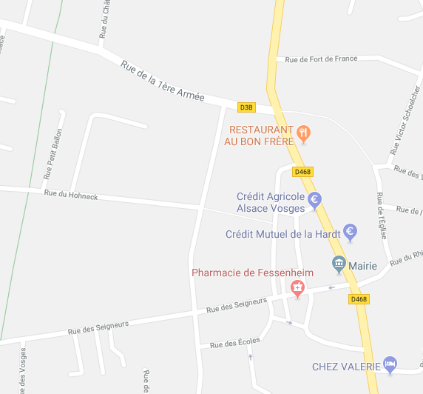

Fessenheim

Salle de formation

Complexe associatif et culturel
Rue des Seigneurs
Salle de formation
Fessenheim

